I_16
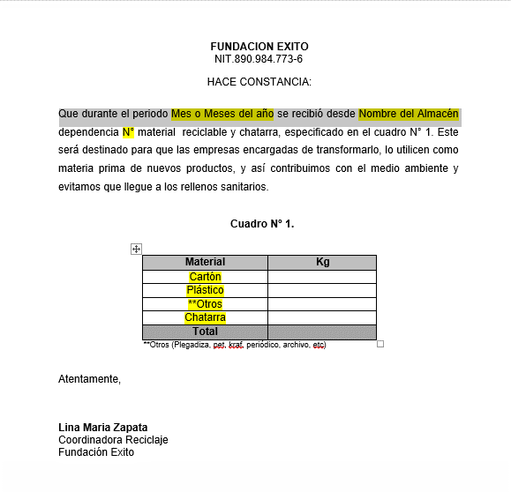
Revisar si es posible poner firma Digital

Estadistico
1. Que se pueda generar un box plot o (caja de bigotes) donde el Y= sea o los retornos o presupuesto. X= Marca, Zona, Distrito

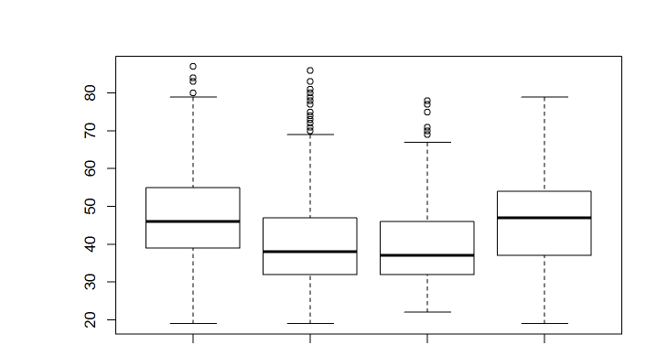

2. Generer Estadisticos Descriptivos por cada Indicador: |  | elegir periodo, la marca, el distrito, etc
Media :
Mediana:
Moda:
Percentiles y Cuartiles:
Varianza:
Desviación estandar:
Max:
Min:

 |  |  |  |  |  |  |  | retornos 2019 | retorno 2020
3. Comparativo de Ventas de PGV vs Retornos

Ventas de PGC y Retornos del 28 de al 8 de febrero
Planta | Marca | Ventas 2019 | Ventas 2020 | Var(20/19) | retornos 2019 | retornos 2020 | Var(20/19)
Antioquia | Carulla | 206,839 | 205,299 | -1% | 290,859 | 286,657 | -1%
 | Dark Store | - | 4,891 | -100% |  | 4,063 | -100%
 | Éxito | 963,067 | 1,019,437 | 6% | 1,286,884 | 1,341,770 | 4%
 | Éxito Express | 38,596 | 45,835 | 19% | 63,960 | 70,382 | 10%
 | Surtimax | 244,056 | 171,729 | -30% | 324,022 | 255,234 | -21%
 | Surtimayorista | 3,767 | 8,396 | 123% | 1,876 | 4,772 | 154%
Total Antioquia |  | 1,456,325 | 1,455,587 | 0% | 1,967,600 | 1,962,878 | 0%
Total Antioquia sin Surtimayorista |  | 1,452,558 | 1,447,191 | 0% | 1,965,724 | 1,958,105 | 0%
Bogotá | Carulla | 710,926 | 707,808 | 0% | 936,615 | 920,896 | -2%
 | Éxito | 1,630,250 | 1,635,694 | 0% | 2,178,635 | 2,245,358 | 3%
 | Éxito Express | 123,079 | 131,689 | 7% | 168,089 | 185,843 | 11%
 | Super Inter | 73,359 | 59,741 | -19% | 98,415 | 86,058 | -13%
 | Surtimax | 582,309 | 483,513 | -17% | 715,796 | 634,194 | -11%
 | Surtimayorista | 311,876 | 376,661 | 21% | 368,931 | 457,146 | 24%
Total Bogotá |  | 3,431,799 | 3,395,106 | -1% | 4,466,481 | 4,529,495 | 1%
Total Bogotá sin Surtimayorista |  | 3,119,922 | 3,018,445 | -3% | 4,097,550 | 4,072,349 | -1%
Caribe | Carulla | 137,561 | 132,889 | -3% | 274,849 | 278,919 | 1%
 | Éxito | 642,833 | 602,332 | -6% | 893,210 | 868,811 | -3%
 | Éxito Express | 29,937 | 33,358 | 11% | 82,686 | 90,206 | 9%
 | Surtimax | 130,810 | 38,866 | -70% | 179,951 | 59,909 | -67%
 | Surtimayorista | 45,929 | 47,478 | 3% | 63,698 | 60,753 | -5%
Total Caribe |  | 987,071 | 854,924 | -13% | 1,494,394 | 1,358,599 | -9%
Total Caribe sin Surtimayorista |  | 941,142 | 807,446 | -14% | 1,430,697 | 1,297,846 | -9%
Pereira | Carulla | 25,950 | 28,920 | 11% | 43,414 | 46,967 | 8%
 | Éxito | 122,836 | 120,636 | -2% | 175,717 | 166,627 | -5%
 | Super Inter | 363,409 | 340,062 | -6% | 477,520 | 465,179 | -3%
Total Pereira |  | 512,195 | 489,618 | -4% | 696,651 | 678,773 | -3%
Santander | Éxito | 321,042 | 261,758 | -18% | 361,498 | 387,411 | 7%
 | Éxito Express | 8,548 | 8,525 | 0% | 11,887 | 13,761 | 16%
 | Surtimayorista | 5,135 | 28,403 | 453% | 2,681 | 15,635 | 483%
Total Santander |  | 334,726 | 298,687 | -11% | 376,066 | 416,806 | 11%
Total Santander sin Surtimayorista |  | 329,591 | 270,284 | -18% | 373,385 | 401,172 | 7%
Yumbo | Carulla | 45,782 | 49,338 | 8% | 67,255 | 72,129 | 7%
 | Éxito | 306,182 | 305,606 | 0% | 420,127 | 422,398 | 1%
 | Super Inter | 395,209 | 398,475 | 1% | 528,837 | 534,795 | 1%
Total Yumbo |  | 747,173 | 753,419 | 1% | 1,016,219 | 1,029,322 | 1%
Total General |  | 7,469,289 | 7,247,340 | -3% | 10,017,411 | 9,975,873 | 0%
Total General sin Surtimayorista |  | 7,102,581 | 6,786,401 | -4% | 9,580,226 | 9,437,566 | -1%

3. Constancia de Entrega de Material
Se pueda generar un constancia de entrega automatica y que salga un pdf.
donde los datos en amarillo se llenen automaticamente,

4. Inventario de por planta Insumos:

kilos
Insumos | Inv. Inicial | Entradas | Salidas | Inv. Final
Alambre |  |  |  | -
Pita |  |  |  | -
Globos |  |  |  | -
Sickers |  |  |  | -
Total | - | - | - | -

5..Archivo en excel Control Insumos por depedencia:
despacho de insumos
que tipo de de insumo
Kilos recibidos de cada dependencia por material (cartón y plastico)

6. Archivo en excel que descargue por tienda:
Ppto por Material
Kilos recibidos por material
Reportes de Calidad y Marcación
Reportes de Visita
N° Solicitudes de Chatarra
Kilos de chatarra recibidos

